상품제안서
급속냉각 에어컨 모드 핸디 선풍기 | 상품코드: F26645

 |  |  |  |  |  |  | 02-412-0044 | www.easy1.co.kr
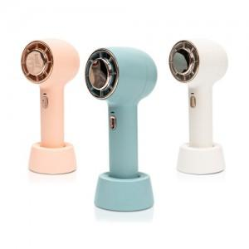

【상세/제작정보】

【인쇄/포장옵션】 | 레이저, DTF1곳 / 시판박스

【공급단가】 | 수량 | 50~ | 100~ | 500~ | 1,000~ | 2,000~
*VAT별도 | 단가 | 21,320원 | 20,990원 | 20,500원 | 19,680원 | 18,860원

【상품 URL】 | https://dev.easy1.co.kr:443/src/goods_detail.php?gdno=26645

